상품제안서
오엘라 매직 코털제거기 눈썹정리기 OB-NR02 C타입 충전식 | 상품코드: F19931

 |  |  |  |  |  |  | 02-412-0044 | www.easy1.co.kr
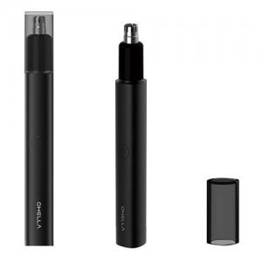

【상세/제작정보】

【인쇄/포장옵션】 | 레이저, 풀칼라 / 포장지포장

【공급단가】 | 수량 | 100~ | 300~ | 500~ | 1,000~ | 3,000~
*VAT별도 | 단가 | 24,970원 | 24,050원 | 23,120원 | 22,200원 | 21,640원

【상품 URL】 | https://dev.easy1.co.kr:443/src/goods_detail.php?gdno=19931

